orp
no
no
200mv>orp

自異常時間開始總時間超過5分鐘
yes

no
250mv>orp
回歸循環

yes
yes

水量判斷
250mv>orp

yes

養殖槽水量 高
過濾槽水量 高
養殖槽水量 高
過濾槽水量 中
養殖槽水量 高
過濾槽水量 低
養殖槽水量 中
過濾槽水量 高
養殖槽水量 中
過濾槽水量 中
養殖槽水量 中
過濾槽水量 低
養殖槽水量 低
過濾槽水量 高
養殖槽水量 低
過濾槽水量 中
養殖槽水量 低
過濾槽水量 低

養殖槽 馬達 啟動
過濾槽 馬達 關閉
養殖槽 馬達 關閉
過濾槽 馬達 關閉
電磁閥 啟動
養殖槽 馬達 啟動
過濾槽 馬達 關閉
養殖槽 馬達 關閉
過濾槽 馬達 啟動
養殖槽 馬達 啟動
過濾槽 馬達 關閉
養殖槽 馬達 啟動 過濾槽 馬達 關閉
養殖槽 馬達 關閉
過濾槽 馬達 啟動
養殖槽 馬達 關閉
過濾槽 馬達 啟動
養殖槽 馬達 關閉
過濾槽 馬達 關閉
補水槽 馬達 啟動

no
no

養殖槽水位低
養殖槽水位高

yes
yes

電磁閥 關閉
補水槽 馬達 關閉

ph值
no
no
6.5<ph<8.5

自異常時間開始總時間超過5分鐘
yes

no
7<ph<8
回歸循環

yes
yes

水量判斷
7<ph<8

no

養殖槽水量 高
過濾槽水量 高
養殖槽水量 高
過濾槽水量 中
養殖槽水量 高
過濾槽水量 低
養殖槽水量 中
過濾槽水量 高
養殖槽水量 中
過濾槽水量 中
養殖槽水量 中
過濾槽水量 低
養殖槽水量 低
過濾槽水量 高
養殖槽水量 低
過濾槽水量 中
養殖槽水量 低
過濾槽水量 低

養殖槽 馬達 啟動
過濾槽 馬達 關閉
養殖槽 馬達 關閉
過濾槽 馬達 關閉
電磁閥 啟動
養殖槽 馬達 啟動
過濾槽 馬達 關閉
養殖槽 馬達 關閉
過濾槽 馬達 啟動
養殖槽 馬達 啟動
過濾槽 馬達 關閉
養殖槽 馬達 啟動 過濾槽 馬達 關閉
養殖槽 馬達 關閉
過濾槽 馬達 啟動
養殖槽 馬達 關閉
過濾槽 馬達 啟動
養殖槽 馬達 關閉
過濾槽 馬達 關閉
補水槽 馬達 啟動

no
no

養殖槽水位低
養殖槽水位高

yes
yes

電磁閥 關閉
補水槽 馬達 關閉

溫度
溫度<=20
no

關閉加溫管

yes

no
回歸循環
溫度<=25

自異常時間開始總時間超過5分鐘
yes

開啟加溫管

水量判斷

養殖槽水量 高
過濾槽水量 高
養殖槽水量 高
過濾槽水量 中
養殖槽水量 高
過濾槽水量 低
養殖槽水量 中
過濾槽水量 高
養殖槽水量 中
過濾槽水量 中
養殖槽水量 中
過濾槽水量 低
養殖槽水量 低
過濾槽水量 高
養殖槽水量 低
過濾槽水量 中
養殖槽水量 低
過濾槽水量 低

養殖槽 馬達 啟動
過濾槽 馬達 關閉
養殖槽 馬達 關閉
過濾槽 馬達 關閉
電磁閥 啟動
養殖槽 馬達 啟動
過濾槽 馬達 關閉
養殖槽 馬達 關閉
過濾槽 馬達 啟動
養殖槽 馬達 啟動
過濾槽 馬達 關閉
養殖槽 馬達 啟動 過濾槽 馬達 關閉
養殖槽 馬達 關閉
過濾槽 馬達 啟動
養殖槽 馬達 關閉
過濾槽 馬達 啟動
養殖槽 馬達 關閉
過濾槽 馬達 關閉
補水槽 馬達 啟動

no
no

養殖槽水位低
養殖槽水位高

yes
yes

電磁閥 關閉
補水槽 馬達 關閉

no
no
溫度>=30

自異常時間開始總時間超過5分鐘
yes

no
溫度>=25
回歸循環

yes
yes

水量判斷
溫度>=25

yes

養殖槽水量 高
過濾槽水量 高
養殖槽水量 高
過濾槽水量 中
養殖槽水量 高
過濾槽水量 低
養殖槽水量 中
過濾槽水量 高
養殖槽水量 中
過濾槽水量 中
養殖槽水量 中
過濾槽水量 低
養殖槽水量 低
過濾槽水量 高
養殖槽水量 低
過濾槽水量 中
養殖槽水量 低
過濾槽水量 低

養殖槽 馬達 啟動
過濾槽 馬達 關閉
養殖槽 馬達 關閉
過濾槽 馬達 關閉
電磁閥 啟動
養殖槽 馬達 啟動
過濾槽 馬達 關閉
養殖槽 馬達 關閉
過濾槽 馬達 啟動
養殖槽 馬達 啟動
過濾槽 馬達 關閉
養殖槽 馬達 啟動 過濾槽 馬達 關閉
養殖槽 馬達 關閉
過濾槽 馬達 啟動
養殖槽 馬達 關閉
過濾槽 馬達 啟動
養殖槽 馬達 關閉
過濾槽 馬達 關閉
補水槽 馬達 啟動

no
no

養殖槽水位低
養殖槽水位高

yes
yes

電磁閥 關閉
補水槽 馬達 關閉

溶氧
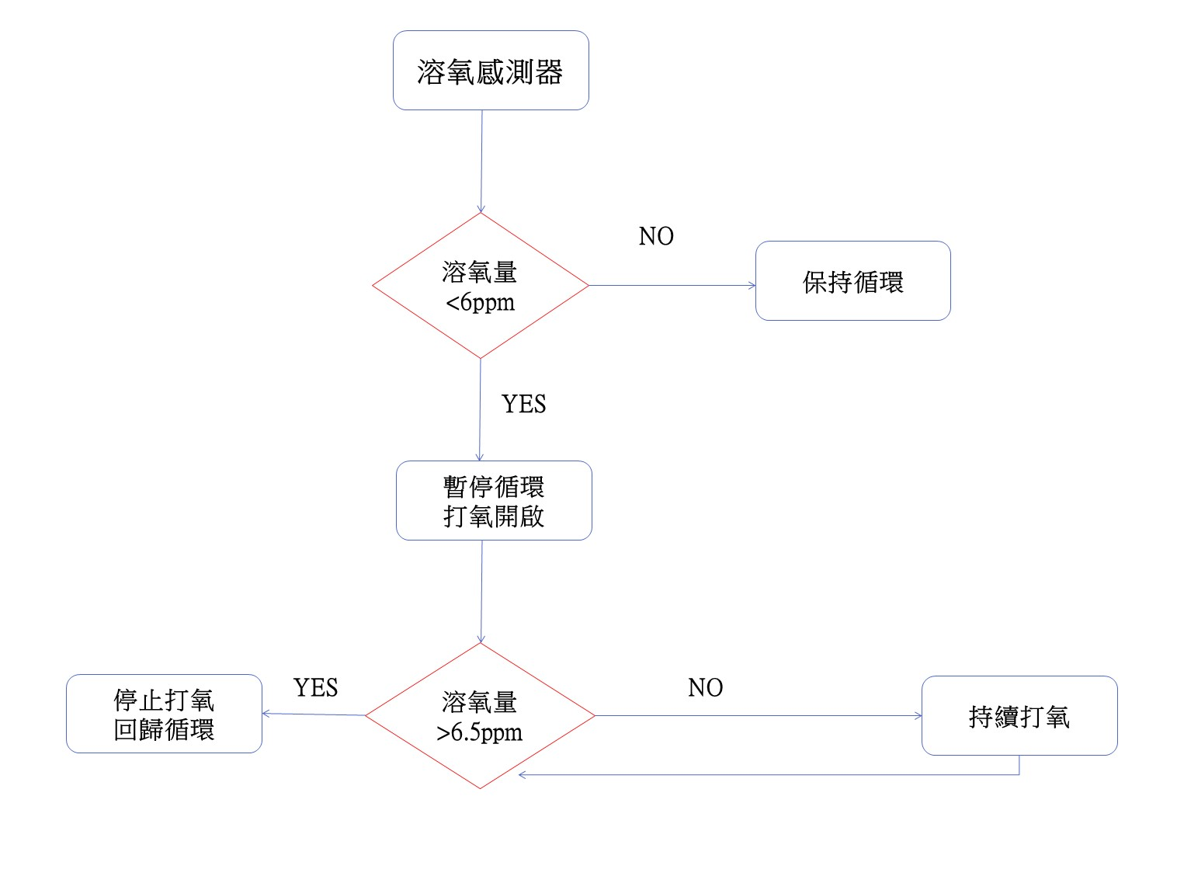

鹽度
鹽度>=30ppt
no
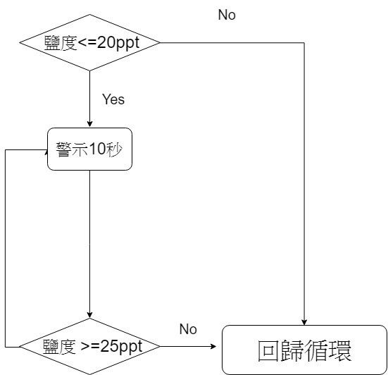

no

自異常時間開始總時間超過5分鐘
yes

鹽度>=25ppt
no
回歸循環

yes
yes

水量判斷
鹽度>=25ppt

yes

養殖槽水量 高
過濾槽水量 高
養殖槽水量 高
過濾槽水量 中
養殖槽水量 高
過濾槽水量 低
養殖槽水量 中
過濾槽水量 高
養殖槽水量 中
過濾槽水量 中
養殖槽水量 中
過濾槽水量 低
養殖槽水量 低
過濾槽水量 高
養殖槽水量 低
過濾槽水量 中
養殖槽水量 低
過濾槽水量 低

養殖槽 馬達 啟動
過濾槽 馬達 關閉
養殖槽 馬達 關閉
過濾槽 馬達 關閉
電磁閥 啟動
養殖槽 馬達 啟動
過濾槽 馬達 關閉
養殖槽 馬達 關閉
過濾槽 馬達 啟動
養殖槽 馬達 啟動
過濾槽 馬達 關閉
養殖槽 馬達 啟動 過濾槽 馬達 關閉
養殖槽 馬達 關閉
過濾槽 馬達 啟動
養殖槽 馬達 關閉
過濾槽 馬達 啟動
養殖槽 馬達 關閉
過濾槽 馬達 關閉
補水槽 馬達 啟動

no
no

養殖槽水位低
養殖槽水位高

yes
yes

電磁閥 關閉
補水槽 馬達 關閉

循環
start

無異常
no
yes

重新計時

養殖槽 馬達 關閉
過濾槽 馬達 關閉
no
判斷 鹽度ph orp 溶氧 溫度

yes
時隔30分

養殖槽水量 中
過濾槽水量 中
yes
no
水量判斷
水量判斷

yes

循環5分鐘
no
養殖槽水量 高
過濾槽水量 高
養殖槽水量 高
過濾槽水量 中
養殖槽水量 高
過濾槽水量 低
養殖槽水量 中
過濾槽水量 高
養殖槽水量 中
過濾槽水量 中
養殖槽水量 中
過濾槽水量 低
養殖槽水量 低
過濾槽水量 高
養殖槽水量 低
過濾槽水量 中
養殖槽水量 低
過濾槽水量 低
養殖槽水量 高
過濾槽水量 高
養殖槽水量 高
過濾槽水量 中
養殖槽水量 高
過濾槽水量 低
養殖槽水量 中
過濾槽水量 高
養殖槽水量 中
過濾槽水量 中
養殖槽水量 中
過濾槽水量 低
養殖槽水量 低
過濾槽水量 高
養殖槽水量 低
過濾槽水量 中
養殖槽水量 低
過濾槽水量 低

養殖槽 馬達 啟動
過濾槽 馬達 關閉
養殖槽 馬達 關閉
過濾槽 馬達 關閉
電磁閥 啟動
養殖槽 馬達 啟動
過濾槽 馬達 關閉
養殖槽 馬達 關閉
過濾槽 馬達 啟動
養殖槽 馬達 關閉
過濾槽 馬達 關閉
養殖槽 馬達 啟動 過濾槽 馬達 關閉
養殖槽 馬達 關閉
過濾槽 馬達 啟動
養殖槽 馬達 關閉
過濾槽 馬達 啟動
養殖槽 馬達 關閉
過濾槽 馬達 關閉
補水槽 馬達 啟動
養殖槽 馬達 啟動
過濾槽 馬達 關閉
養殖槽 馬達 關閉
過濾槽 馬達 關閉
電磁閥 啟動
養殖槽 馬達 啟動
過濾槽 馬達 關閉
養殖槽 馬達 關閉
過濾槽 馬達 啟動
養殖槽 馬達 啟動
過濾槽 馬達 關閉
養殖槽 馬達 啟動 過濾槽 馬達 關閉
養殖槽 馬達 關閉
過濾槽 馬達 啟動
養殖槽 馬達 關閉
過濾槽 馬達 啟動
養殖槽 馬達 關閉
過濾槽 馬達 關閉
補水槽 馬達 啟動

no
no
no
no

養殖槽水位低
養殖槽水位高
養殖槽水位低
養殖槽水位高

yes
yes
yes
yes

電磁閥 關閉
補水槽 馬達 關閉
電磁閥 關閉
補水槽 馬達 關閉

植物
植物

按鈕on
NO

YES

植物燈亮
植物燈暗

